箱唛扫码
Factory name (工厂名称)
PO. Number(订单号) | 49441-25 南美单
Style Code.(款号) | 4786-765中国产地
Product Code.(产品编号) | CARE LABEL COMPONENT LABEL | Carton No.(箱号):
Inner Packages(包装方式） | 2000pcs/ bundle | 1/1
SIZE/qty (尺码/数量) | 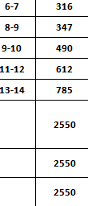
Carton Dimension（箱规） | 20*20*30 | Country of Origin：
Gross Weight（毛重） | 1.1kg | Made In China
Net Weight（净重） | 0.7kg
Remark（备注）
04786765250329
04786765250336
04786765250343
04786765250350
04786765250367
04786765250329
04786765250336
04786765250343
04786765250350
04786765250367

